CUADRO-14
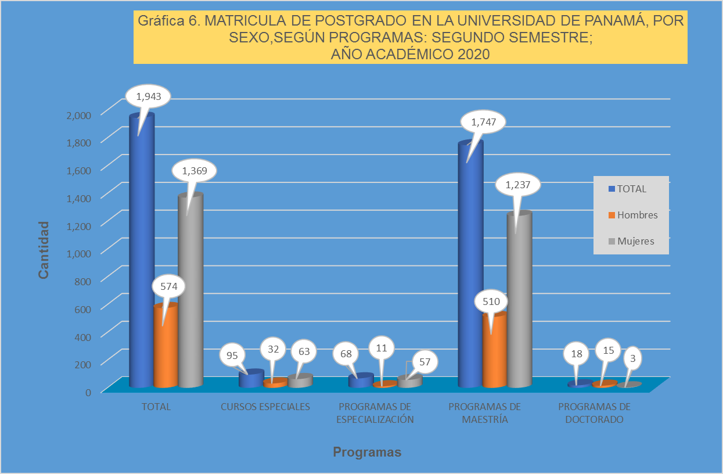
Cuadro 14. MATRÍCULA DE POSTGRADO EN LA UNIVERSIDAD DE PANAMÁ, POR SEXO, SEGÚN
TIPO DE PROGRAMA, SEDE, UNIDAD ACADÉMICA Y ESPECIALIDAD:
SEGUNDOSEMESTRE; AÑO ACADÉMICO 2,020.

 |  |  | Sexo
Tipo de Programa, Sede, Unidad Académica y Especialidad | Total | Porcentaje | Hombres | Mujeres

TOTAL | 1,943 | 100.0 | 574 | 1,369
Porcentaje | 100.0 | - | 29.5 | 70.5

CURSOS ESPECIALES | 95 | 4.9 | 32 | 63

CIUDAD UNIVERSITARIA (PANAMÁ) | 47 | 2.4 | 14 | 33

CIENCIAS DE LA EDUCACIÓN | 18 | 0.9 | 4 | 14
Curso Especial en Administración Escolar | 18 | 0.9 | 4 | 14

VICERRECTORÍA DE INVESTIGACIÓN Y POSTGRADO | 29 | 1.5 | 10 | 19
Curso Especial de Postgrado en Lecciones Sobre Diálogo Social | 29 | 1.5 | 10 | 19

CENTROS REGIONALES | 48 | 2.5 | 18 | 30

BOCAS DEL TORO | 11 | 0.6 | 5 | 6
CIENCIAS DE LA EDUCACIÓN | 11 | 0.6 | 5 | 6
Curso Especial en Administración Escolar | 11 | 0.6 | 5 | 6

VERAGUAS | 37 | 1.9 | 13 | 24
CIENCIAS DE LA EDUCACIÓN | 37 | 1.9 | 13 | 24
Curso Especial en Administración Escolar | 37 | 1.9 | 13 | 24

PROGRAMAS DE ESPECIALIZACIÓN | 68 | 3.5 | 11 | 57

CIUDAD UNIVERSITARIA (PANAMÁ) | 52 | 2.7 | 9 | 43

ODONTOLOGÍA | 5 | 0.3 | 2 | 3
Periodoncia | 5 | 0.3 | 2 | 3

PSICOLOGÍA | 47 | 2.4 | 7 | 40
Psicología Clínica | 47 | 2.4 | 7 | 40

CENTROS REGIONALES | 16 | 0.8 | 2 | 14

PANAMÁ OESTE | 16 | 0.8 | 2 | 14
ADMINISTRACIÓN DE EMPRESAS Y CONTABILIDAD | 16 | 0.8 | 2 | 14
Contabilidad en Contraloría | 16 | 0.8 | 2 | 14

PROGRAMAS DE MAESTRÍA | 1,747 | 89.9 | 510 | 1,237

CIUDAD UNIVERSITARIA (PANAMÁ) | 736 | 37.9 | 273 | 463

ADMINISTRACIÓN DE EMPRESAS Y CONTABILIDAD | 144 | 7.4 | 31 | 113
Gerencia de Operaciones y Logística Empresarial | 12 | 0.6 | 3 | 9
Gestión y Negocios en la Industria Marítima | 12 | 0.6 | 4 | 8
Administración de Empresas Turísticas con énfasis en Dirección Hotelera | 8 | 0.4 | 3 | 5
Administración de Recursos Humanos | 71 | 3.7 | 10 | 61
Contabilidad | 41 | 2.1 | 11 | 30
Cuadro 14. MATRÍCULA DE POSTGRADO EN LA UNIVERSIDAD DE PANAMÁ, POR SEXO, SEGÚN
TIPO DE PROGRAMA, SEDE, UNIDAD ACADÉMICA Y ESPECIALIDAD:
SEGUNDOSEMESTRE; AÑO ACADÉMICO 2,020. (Continuación)

 |  |  | Sexo
Tipo de Programa, Sede, Unidad Académica y Especialidad | Total | Porcentaje | Hombres | Mujeres

CIENCIAS AGROPECUARIAS | 41 | 2.1 | 23 | 18
Ciencias Pecuarias con especialización en Producción Animal | 31 | 1.6 | 21 | 10
Gastronomía | 10 | 0.5 | 2 | 8

CIENCIAS DE LA EDUCACIÓN | 177 | 9.1 | 62 | 115
Psicopedagogía | 11 | 0.6 | 0 | 11
Administración y Supervisión Educativa | 7 | 0.4 | 2 | 5
Docencia Superior | 143 | 7.4 | 58 | 85
Educación en Población, Sexualidad y Desarrollo Humano con énfoque de Género | 5 | 0.3 | 1 | 4
Orientación y Consejeria | 11 | 0.6 | 1 | 10

CIENCIAS NATURALES, EXACTAS Y TECNOLOGÍA | 12 | 0.6 | 4 | 8
Cálculo y Técnicas Actuariales | 12 | 0.6 | 4 | 8

COMUNICACIÓN SOCIAL | 6 | 0.3 | 1 | 5
Publicidad Estratégica y Creativa | 6 | 0.3 | 1 | 5

DERECHO Y CIENCIAS POLÍTICAS | 112 | 5.8 | 45 | 67
Derecho Privado con Enfasis en Derecho Civil | 43 | 2.2 | 22 | 21
Derecho Procesal | 69 | 3.6 | 23 | 46

ECONOMÍA | 48 | 2.5 | 19 | 29
Economía Monetaria y Bancaria | 14 | 0.7 | 3 | 11
Estadística con énfasis en el área Económica, Social, Finanzas o Mercado | 6 | 0.3 | 2 | 4
Estadística con énfasis en el área Económica y Social | 13 | 0.7 | 7 | 6
Formulación, Evaluación y Administración de Proyectos | 15 | 0.8 | 7 | 8

ENFERMERÍA | 17 | 0.9 | 2 | 15
Enfermería Perioperatoria | 17 | 0.9 | 2 | 15

FARMACIA | 1 | 0.1 | 0 | 1
Farmacia Hospitalaria con énfasis en Nutrición Parenteral | 1 | 0.1 | 0 | 1

HUMANIDADES | 26 | 1.3 | 9 | 17
Lingüística del Texto aplicada a la enseñanza del español | 9 | 0.5 | 2 | 7
Geografía con énfasis en Planificación Urbana | 17 | 0.9 | 7 | 10

MEDICINA | 39 | 2.0 | 18 | 21
Ciencias Clínicas con especialización en Medicina Legal | 5 | 0.3 | 3 | 2
Ciencias Clínicas con especialización en Cirugía General | 4 | 0.2 | 3 | 1
Ciencias Clínicas con especialización en Medicina Familiar | 2 | 0.1 | 1 | 1
Ciencias Clínicas con especialización en Medicina Interna | 10 | 0.5 | 5 | 5
Ciencias Clínicas con especialización en Obstetricia y Ginecología | 2 | 0.1 | 0 | 2
Ciencias Clínicas con especialización en Pediatría | 4 | 0.2 | 1 | 3
Fisiología del Ejercicio | 12 | 0.6 | 5 | 7

ODONTOLOGÍA | 11 | 0.6 | 3 | 8
Odontología Pediátrica | 6 | 0.3 | 2 | 4
Ortodoncia | 5 | 0.3 | 1 | 4

PSICOLOGÍA | 17 | 0.9 | 2 | 15
Psicología Industrial y Organizacional | 17 | 0.9 | 2 | 15

INSTITUTO DE CRIMINOLOGÍA | 3 | 0.2 | 2 | 1
Estudios Criminológicos | 3 | 0.2 | 2 | 1

INSTITUTO DE ESTUDIOS NACIONALES | 9 | 0.5 | 4 | 5
Ciencias Sociales con énfasis en Teoría y Métodos de Investigación | 9 | 0.5 | 4 | 5
Cuadro 14. MATRÍCULA DE POSTGRADO EN LA UNIVERSIDAD DE PANAMÁ, POR SEXO, SEGÚN
TIPO DE PROGRAMA, SEDE, UNIDAD ACADÉMICA Y ESPECIALIDAD:
SEGUNDOSEMESTRE; AÑO ACADÉMICO 2,020. (Continuación)

 |  |  | Sexo
Tipo de Programa, Sede, Unidad Académica y Especialidad | Total | Porcentaje | Hombres | Mujeres

INSTITUTO PANAMERICANO DE EDUCACIÓN FÍSICA | 43 | 2.2 | 36 | 7
Ciencias de la Actividad Física con énfasis en Gestión Deportiva | 43 | 2.2 | 36 | 7

VICERRECTORÍA DE INVESTIGACIÓN Y POSTGRADO | 30 | 1.5 | 12 | 18
Toxicología(Tronco Comun) | 22 | 1.1 | 9 | 13
Entomología General | 8 | 0.4 | 3 | 5

CENTROS REGIONALES | 1,011 | 52.0 | 237 | 774

AZUERO | 38 | 2.0 | 8 | 30

ADMINISTRACIÓN DE EMPRESAS Y CONTABILIDAD | 12 | 0.6 | 3 | 9
Recursos Humanos | 12 | 0.6 | 3 | 9

CIENCIAS DE LA EDUCACIÓN | 20 | 1.0 | 4 | 16
Psicopedagogía | 9 | 0.5 | 1 | 8
Docencia Superior | 11 | 0.6 | 3 | 8

ECONOMÍA | 6 | 0.3 | 1 | 5
Formulación, Evaluación y Administración de Proyectos | 6 | 0.3 | 1 | 5

BOCAS DEL TORO | 86 | 4.4 | 22 | 64

ADMINISTRACIÓN DE EMPRESAS Y CONTABILIDAD | 7 | 0.4 | 2 | 5
Contabilidad (Tronco Común) | 7 | 0.4 | 2 | 5

CIENCIAS AGROPECUARIAS | 11 | 0.6 | 8 | 3
Ciencias Agrícolas con énfasis en Manejo de Recursos Naturales | 11 | 0.6 | 8 | 3

CIENCIAS DE LA EDUCACION | 68 | 3.5 | 12 | 56
Administración y Supervisión Educativa | 7 | 0.4 | 3 | 4
Didáctica | 16 | 0.8 | 4 | 12
Docencia Superior | 45 | 2.3 | 5 | 40

COCLÉ | 37 | 1.9 | 12 | 25

CIENCIAS DE LA EDUCACION | 37 | 1.9 | 12 | 25
Educación Inicial | 1 | 0.1 | - | 1
Didáctica | 10 | 0.5 | 5 | 5
Docencia Superior | 26 | 1.3 | 7 | 19

COLÓN | 72 | 3.7 | 10 | 62

ADMINISTRACIÓN DE EMPRESAS Y CONTABILIDAD | 38 | 2.0 | 7 | 31
Recursos Humanos | 38 | 2.0 | 7 | 31

ADMINISTRACION PÚBLICA | 20 | 1.0 | 0 | 20
Política Promoción e Intervención Familiar | 20 | 1.0 | 0 | 20

HUMANIDADES | 14 | 0.7 | 3 | 11
Historia de América Latina | 14 | 0.7 | 3 | 11

LOS SANTOS | 20 | 1.0 | 5 | 15

ECONOMÍA | 20 | 1.0 | 5 | 15
Economía Monetaria y Bancaria | 20 | 1.0 | 5 | 15
Cuadro 14. MATRÍCULA DE POSTGRADO EN LA UNIVERSIDAD DE PANAMÁ, POR SEXO, SEGÚN
TIPO DE PROGRAMA, SEDE, UNIDAD ACADÉMICA Y ESPECIALIDAD:
SEGUNDOSEMESTRE; AÑO ACADÉMICO 2,020. (Continuación)

 |  |  | Sexo
Tipo de Programa, Sede, Unidad Académica y Especialidad | Total | Porcentaje | Hombres | Mujeres

PANAMÁ ESTE | 128 | 6.6 | 27 | 101

ADMINISTRACIÓN DE EMPRESAS Y CONTABILIDAD | 82 | 4.2 | 14 | 68
Contabilidad (Tronco Común) | 66 | 3.4 | 10 | 56
Contabilidad con énfasis en Auditoría Forense | 16 | 0.8 | 4 | 12

CIENCIAS DE LA EDUCACION | 46 | 2.4 | 13 | 33
Docencia Superior | 46 | 2.4 | 13 | 33

PANAMÁ OESTE | 133 | 6.8 | 22 | 111

ADMINISTRACIÓN DE EMPRESAS Y CONTABILIDAD | 21 | 1.1 | 3 | 18
Alta Gerencia | 21 | 1.1 | 3 | 18

CIENCIAS DE LA EDUCACION | 65 | 3.3 | 9 | 56
Docencia Superior | 65 | 3.3 | 9 | 56

ECONOMÍA | 15 | 0.8 | 3 | 12
Formulación, Evaluación y Administración de Proyectos | 15 | 0.8 | 3 | 12

HUMANIDADES | 32 | 1.6 | 7 | 25
Lingüística Inglesa | 19 | 1.0 | 5 | 14
Geografía Regional de Panamá | 13 | 0.7 | 2 | 11

SAN MIGUELITO | 248 | 12.8 | 51 | 197

ADMINISTRACIÓN DE EMPRESAS Y CONTABILIDAD | 112 | 5.8 | 25 | 87
Recursos Humanos | 83 | 4.3 | 16 | 67
Contabilidad (Tronco Común) | 29 | 1.5 | 9 | 20

CIENCIAS DE LA EDUCACIÓN | 101 | 5.2 | 18 | 83
Psicopedagogía | 41 | 2.1 | 6 | 35
Docencia Superior | 60 | 3.1 | 12 | 48

COMUNICACIÓN SOCIAL | 15 | 0.8 | 5 | 10
Publicidad Estratégica y Creativa | 15 | 0.8 | 5 | 10

HUMANIDADES | 20 | 1.0 | 3 | 17
Lingüística aplicada del Inglés | 20 | 1.0 | 3 | 17

VERAGUAS | 249 | 12.8 | 80 | 169

CIENCIAS DE LA EDUCACIÓN | 202 | 10.4 | 52 | 150
Administración y Supervisión Educativa | 70 | 3.6 | 19 | 51
Didáctica | 28 | 1.4 | 3 | 25
Docencia Superior | 79 | 4.1 | 30 | 49
Educación Inicial | 25 | 1.3 | - | 25

HUMANIDADES | 47 | 2.4 | 28 | 19
Lingüística Inglesa | 47 | 2.4 | 28 | 19

EXTENSIONES UNIVERSITARIAS | 15 | 0.8 | 6 | 9

AGUADULCE | 15 | 0.8 | 6 | 9
CIENCIAS DE LA EDUCACIÓN | 15 | 0.8 | 6 | 9
Docencia Superior | 15 | 0.8 | 6 | 9
Cuadro 14. MATRÍCULA DE POSTGRADO EN LA UNIVERSIDAD DE PANAMÁ, POR SEXO, SEGÚN
TIPO DE PROGRAMA, SEDE, UNIDAD ACADÉMICA Y ESPECIALIDAD:
SEGUNDOSEMESTRE; AÑO ACADÉMICO 2,020. (Conclusión)

 |  |  | Sexo
Tipo de Programa, Sede, Unidad Académica y Especialidad | Total | Porcentaje | Hombres | Mujeres

PROGRAMAS DE DOCTORADO | 18 | 0.9 | 15 | 3

CIUDAD UNIVERSITARIA (PANAMÁ) | 18 | 0.9 | 15 | 3

ADMINISTRACIÓN DE EMPRESAS Y CONTABILIDAD | 14 | 0.7 | 12 | 2
Ciencias Empresariales | 14 | 0.7 | 12 | 2

MEDICINA | 4 | 0.2 | 3 | 1
investigación en Biomedica y Clínica | 4 | 0.2 | 3 | 1

Nota: El nivel de postgrado se clasifica en Cursos Especiales, Programas de Especialización, Programas de Maestría
y Programas de Doctorado.

Hoja2
Gráfica 6. MATRICULA DE POSTGRADO EN LA UNIVERSIDAD DE PANAMÁ, POR SEXO,SEGÚN PROGRAMAS: SEGUNDO SEMESTRE; AÑO ACADÉMICO 2020
 | TOTAL | Hombres | Mujeres
TOTAL | 1943 | 574 | 1369
CURSOS ESPECIALES | 95 | 32 | 63
PROGRAMAS DE ESPECIALIZACIÓN | 68 | 11 | 57
PROGRAMAS DE MAESTRÍA | 1747 | 510 | 1237
PROGRAMAS DE DOCTORADO | 18 | 15 | 3

